Windows MySQL 安裝說明
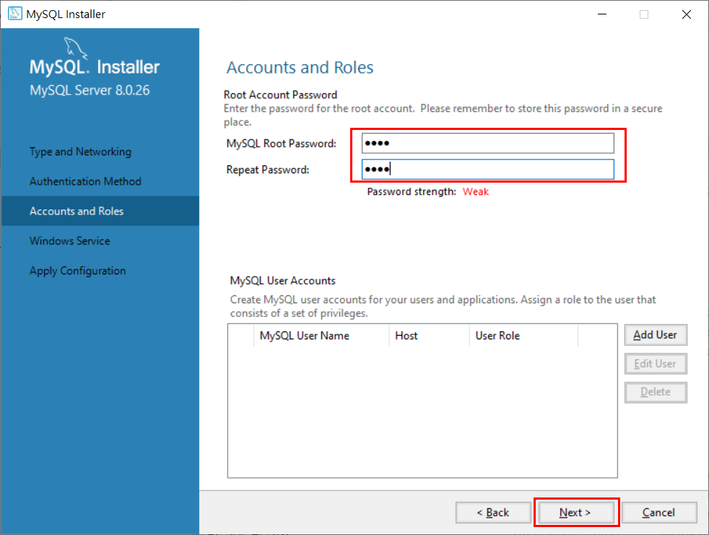
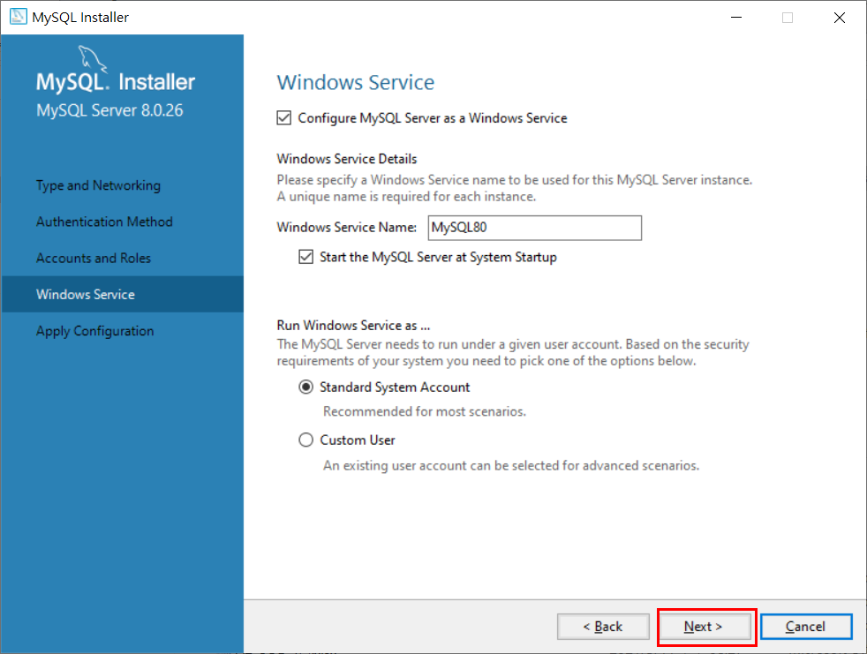
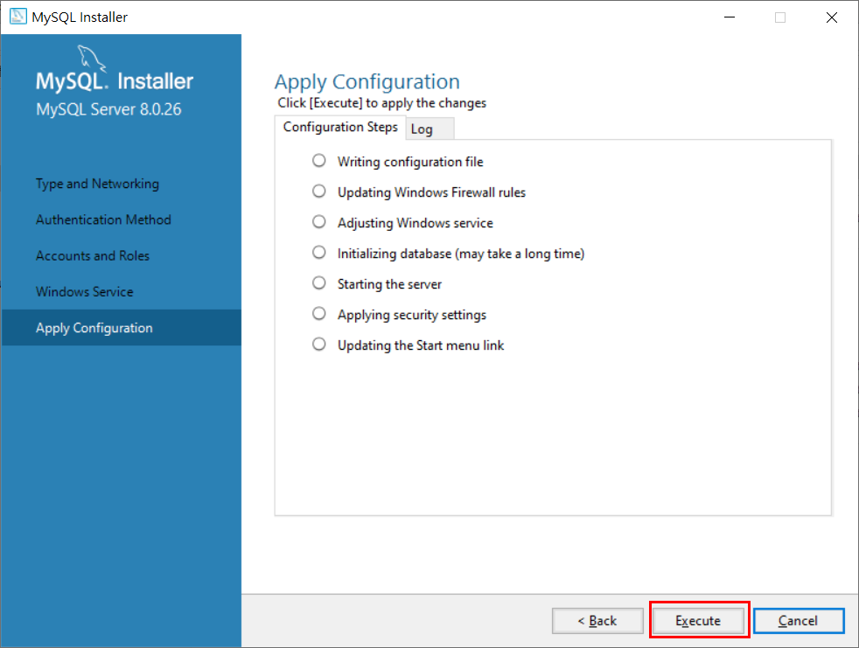
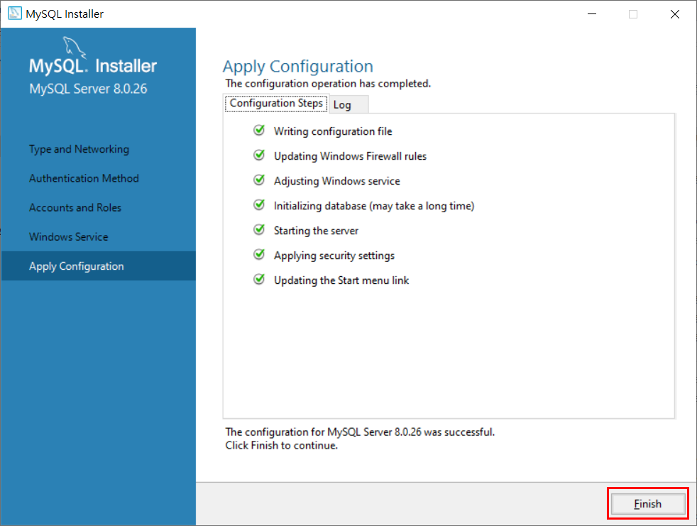
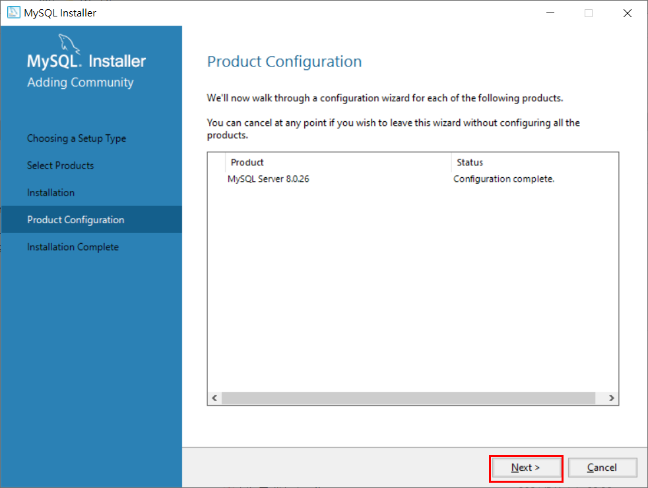
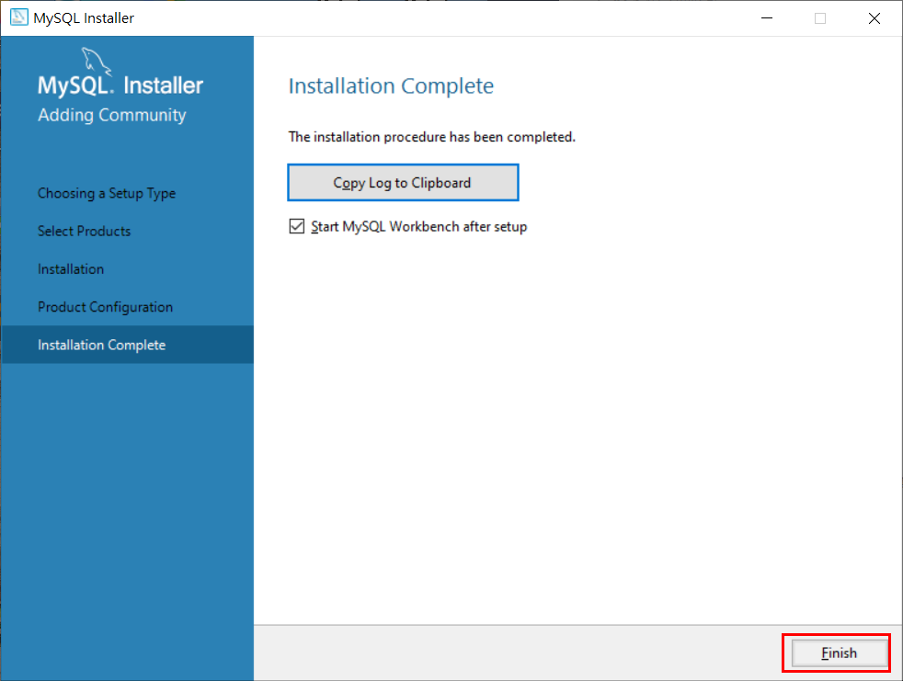
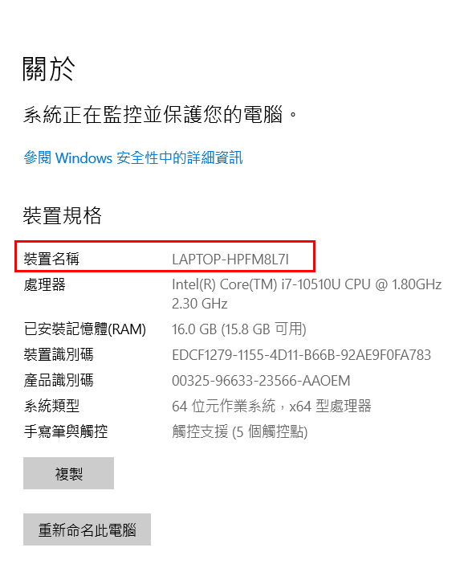
先確認本機裝置名稱不能為中文，請重新命名此電腦裝置名稱為英文
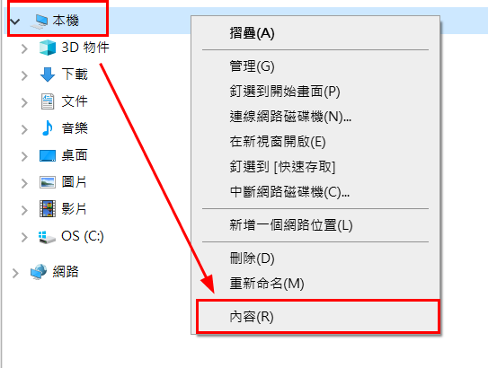

官網下載 MySQL 安裝檔

Windows OS 請下載連結：
https://downloads.mysql.com/archives/get/p/25/file/mysql-installer-community-8.0.26.0.msi

點選執行 mysql-installer-community-8.0.26.0.msi

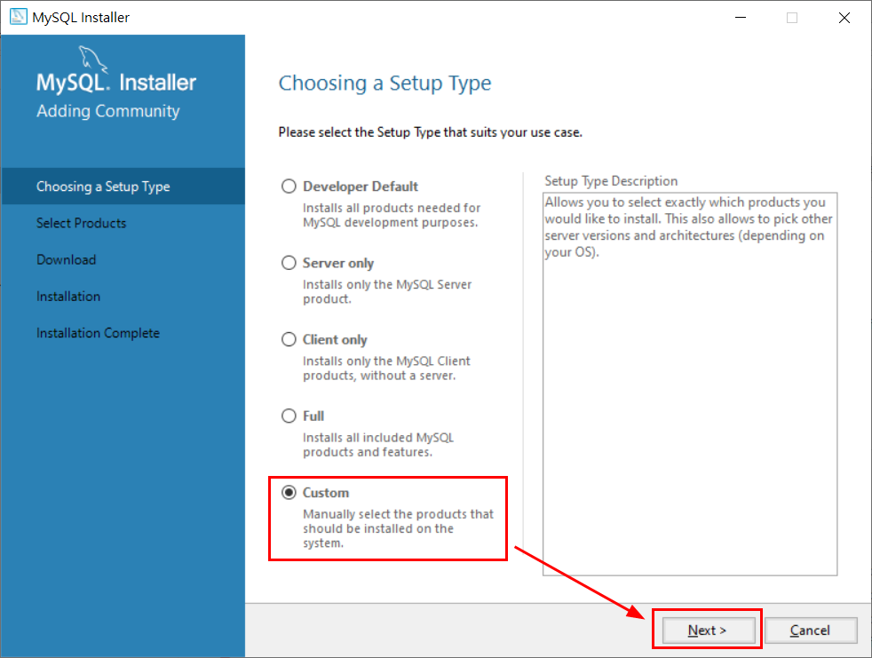

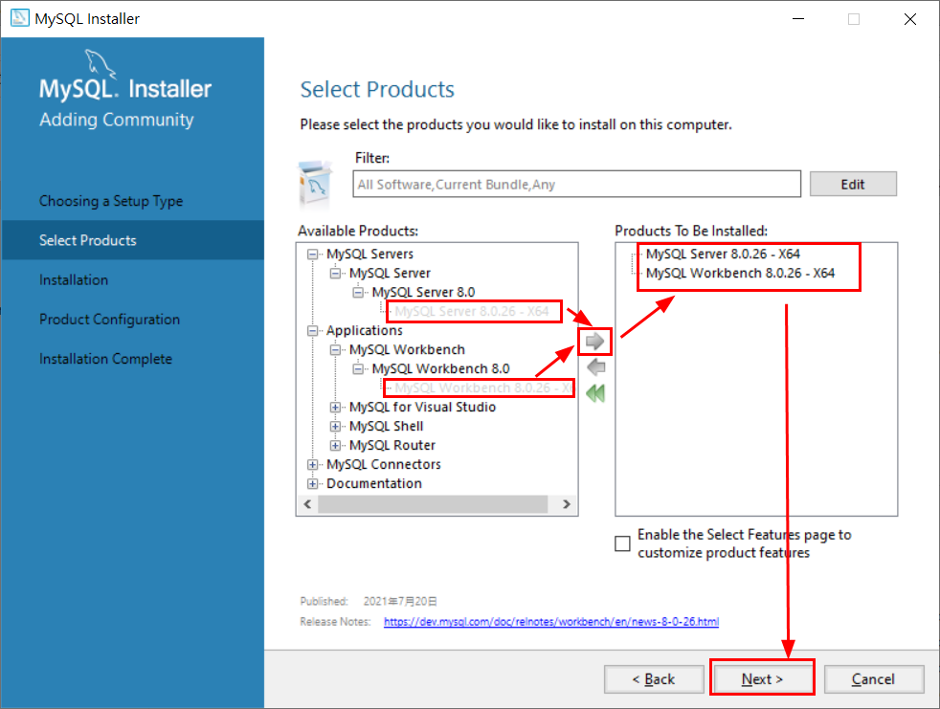

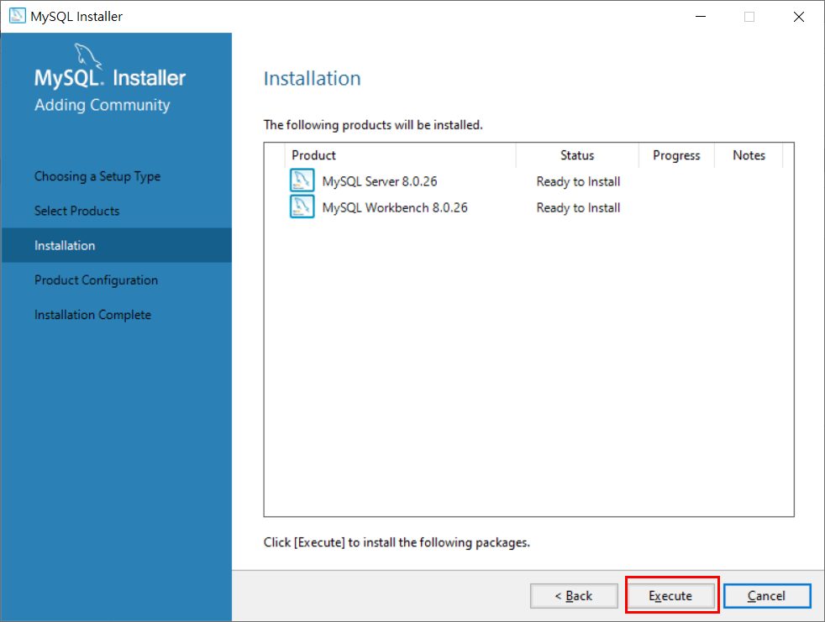

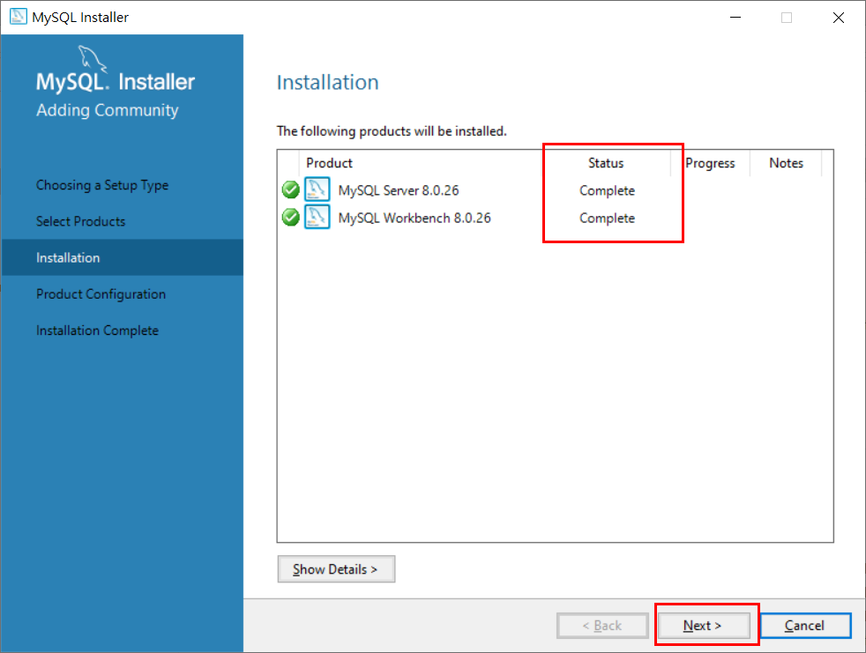

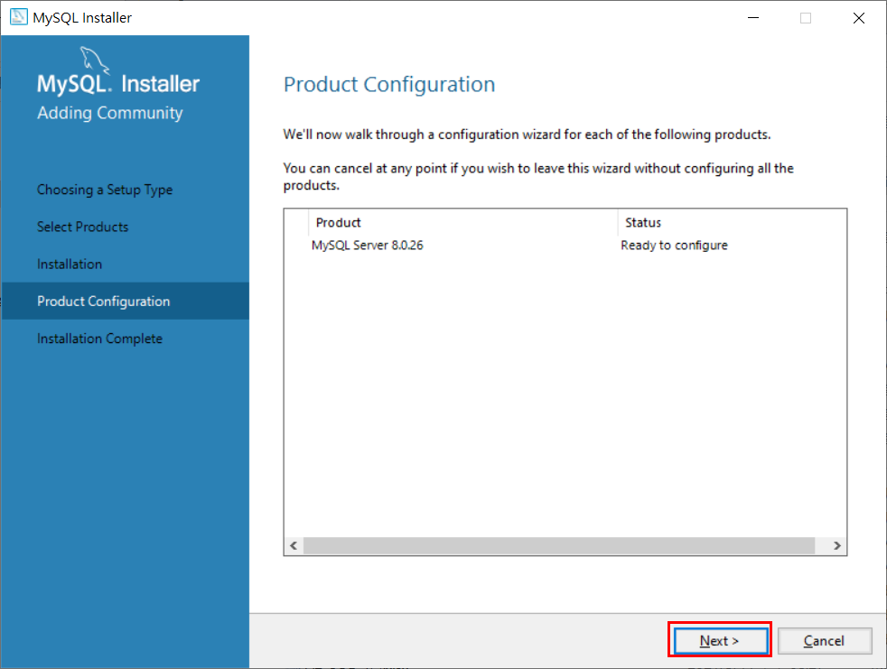

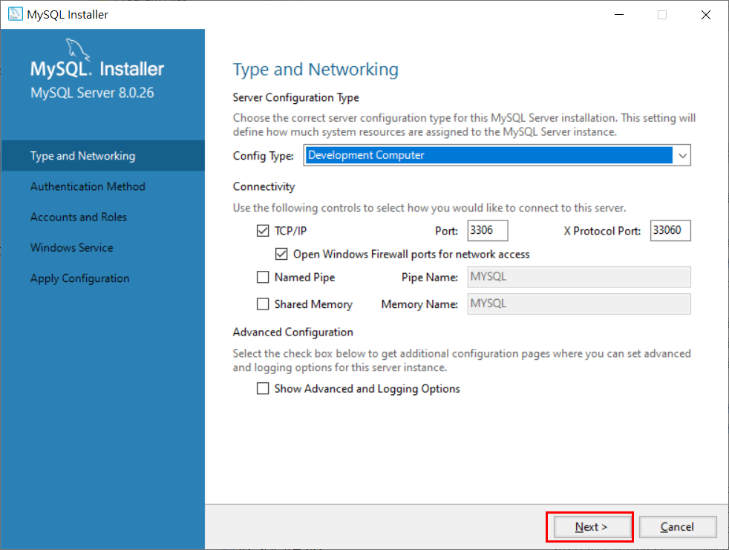

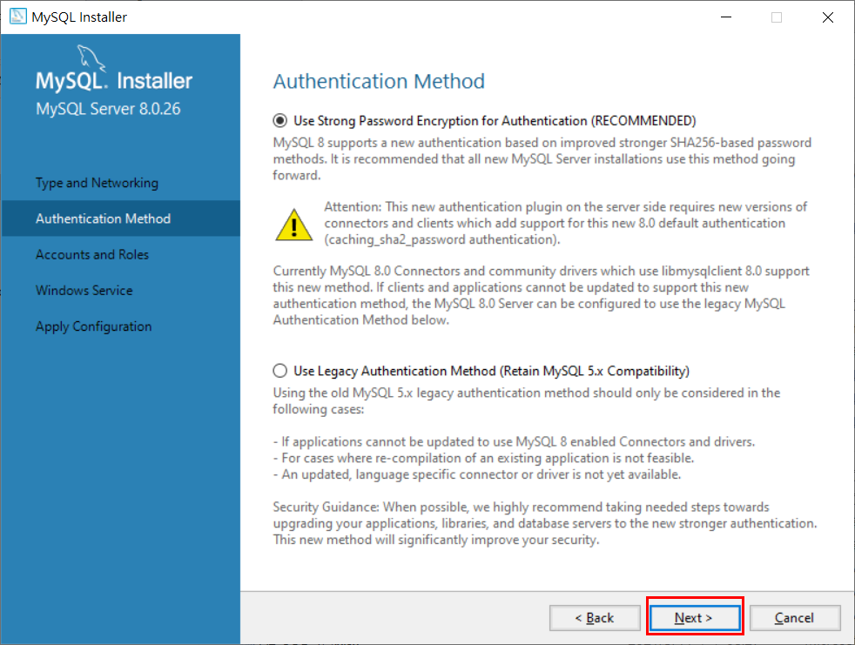

設定資料庫管理者密碼 (皆輸入：root)

MySQL Workbench 相關設置
Windows OS Preferences…
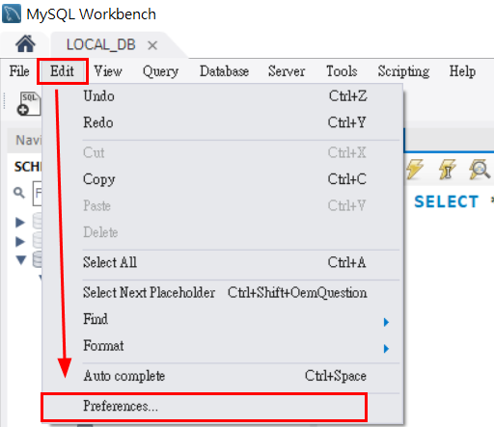

取消勾選
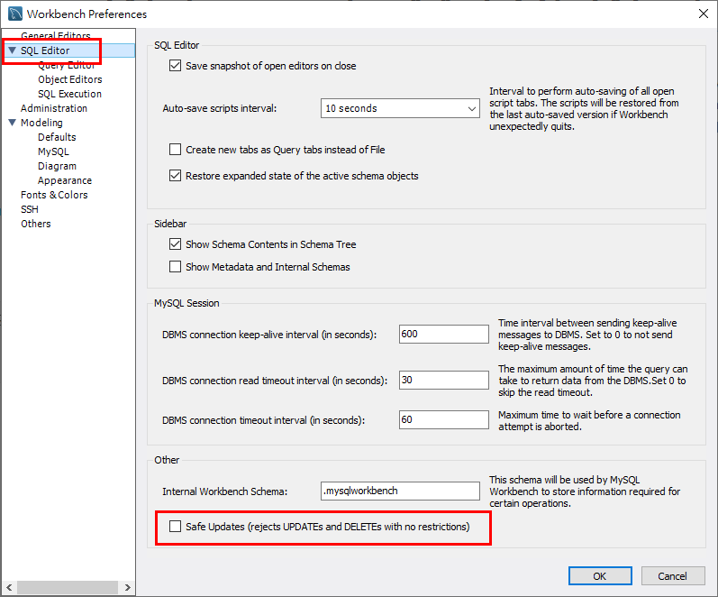

輸入SQL語法自動轉大寫
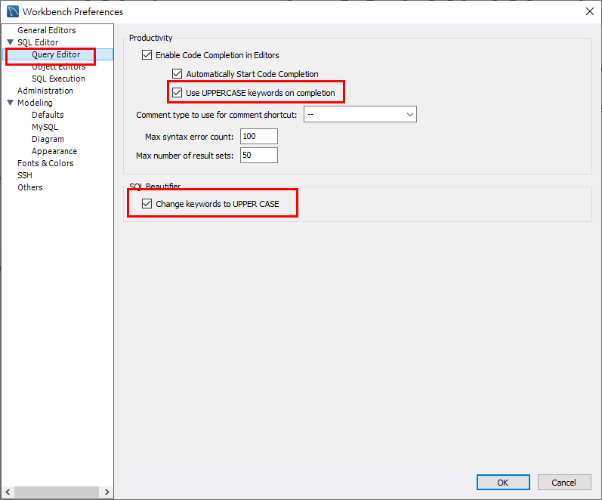

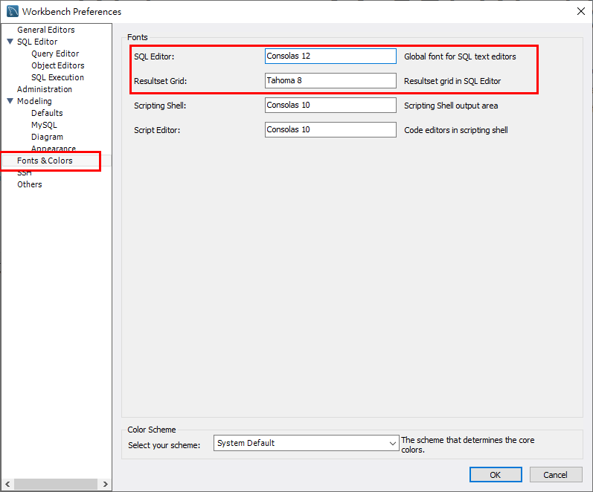
SQL字型大小、SQL輸出結果字型小大

MySQL Workbench 建立資料庫連線
開啟 MySQL Workbench
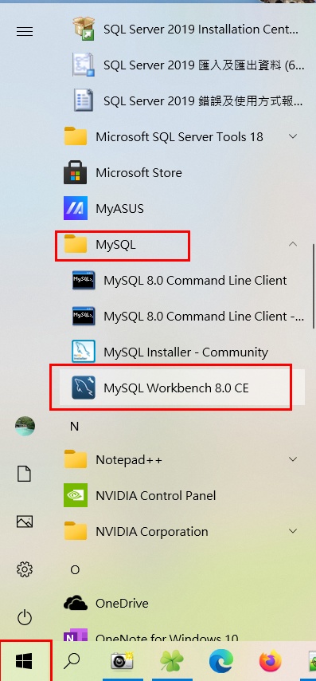

在 Local instance MySQL80 上滑鼠右鍵點選 Edit Connection...
如沒有 Local instance MySQL80 選項，可點選 + 按鈕建立
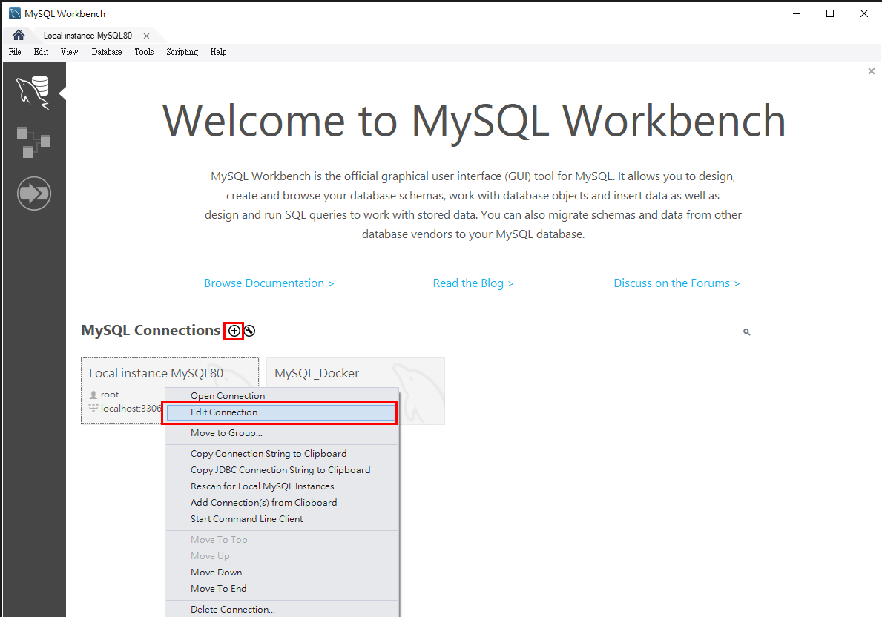

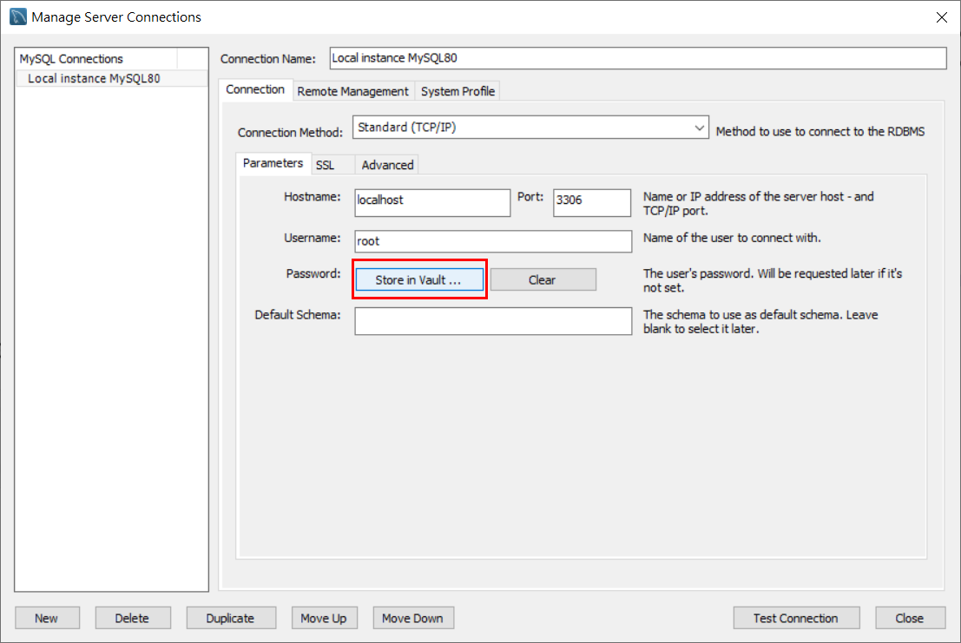

輸入密碼 root
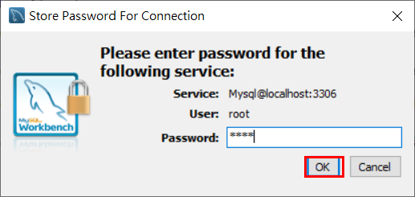

SSL Use SSL 選項調整 NO
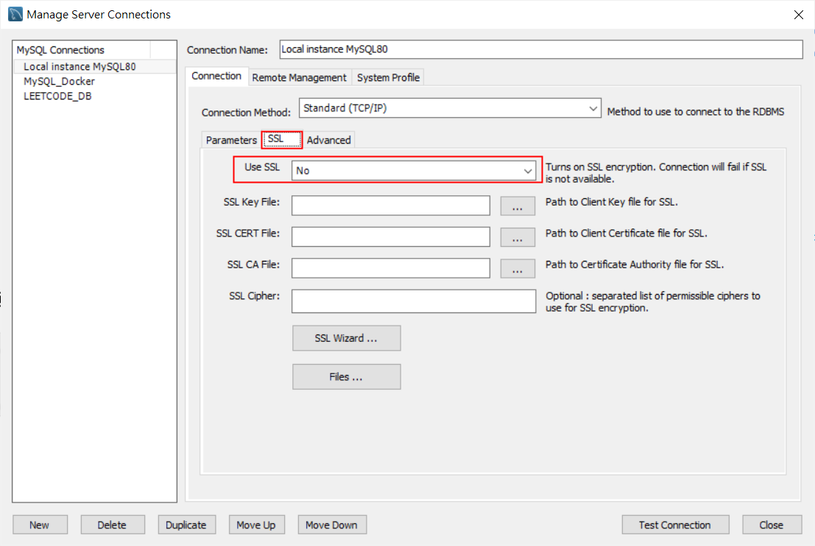

點選 Test Connection 測試資料庫連線是否成功
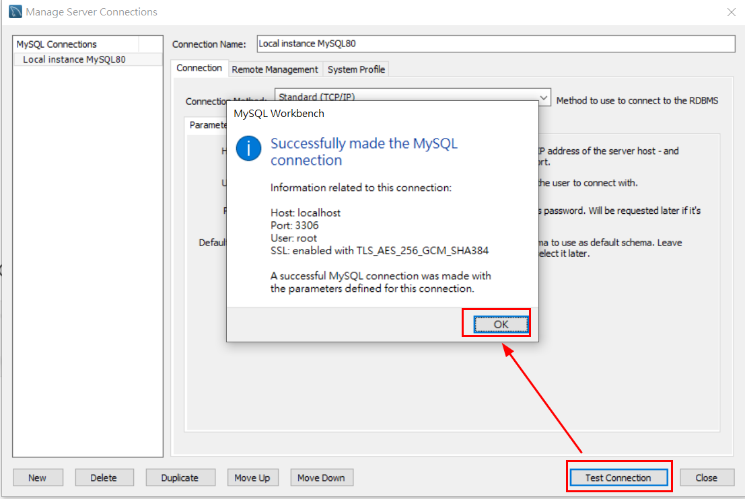

測試成功後，即可按 Close 關閉儲存
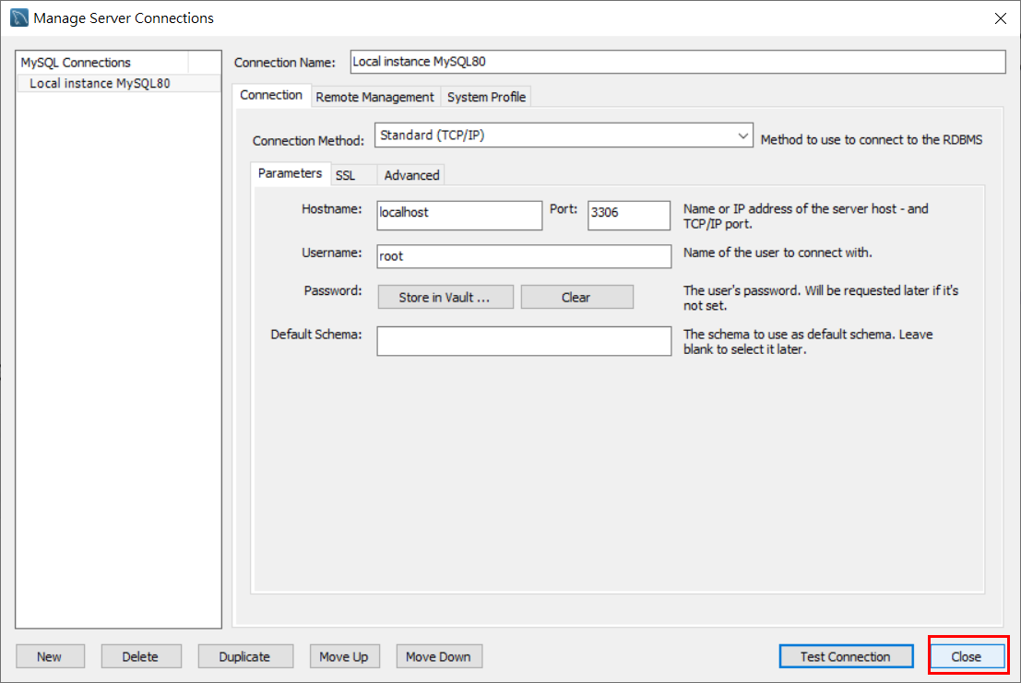

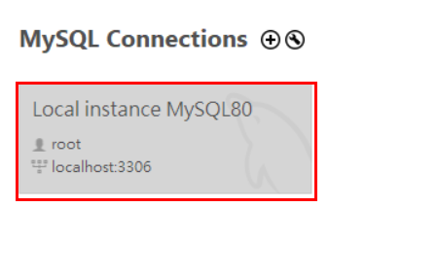
點擊兩下連線資料庫

Schemas 選項空白處，滑鼠右鍵點選 Create Schema…
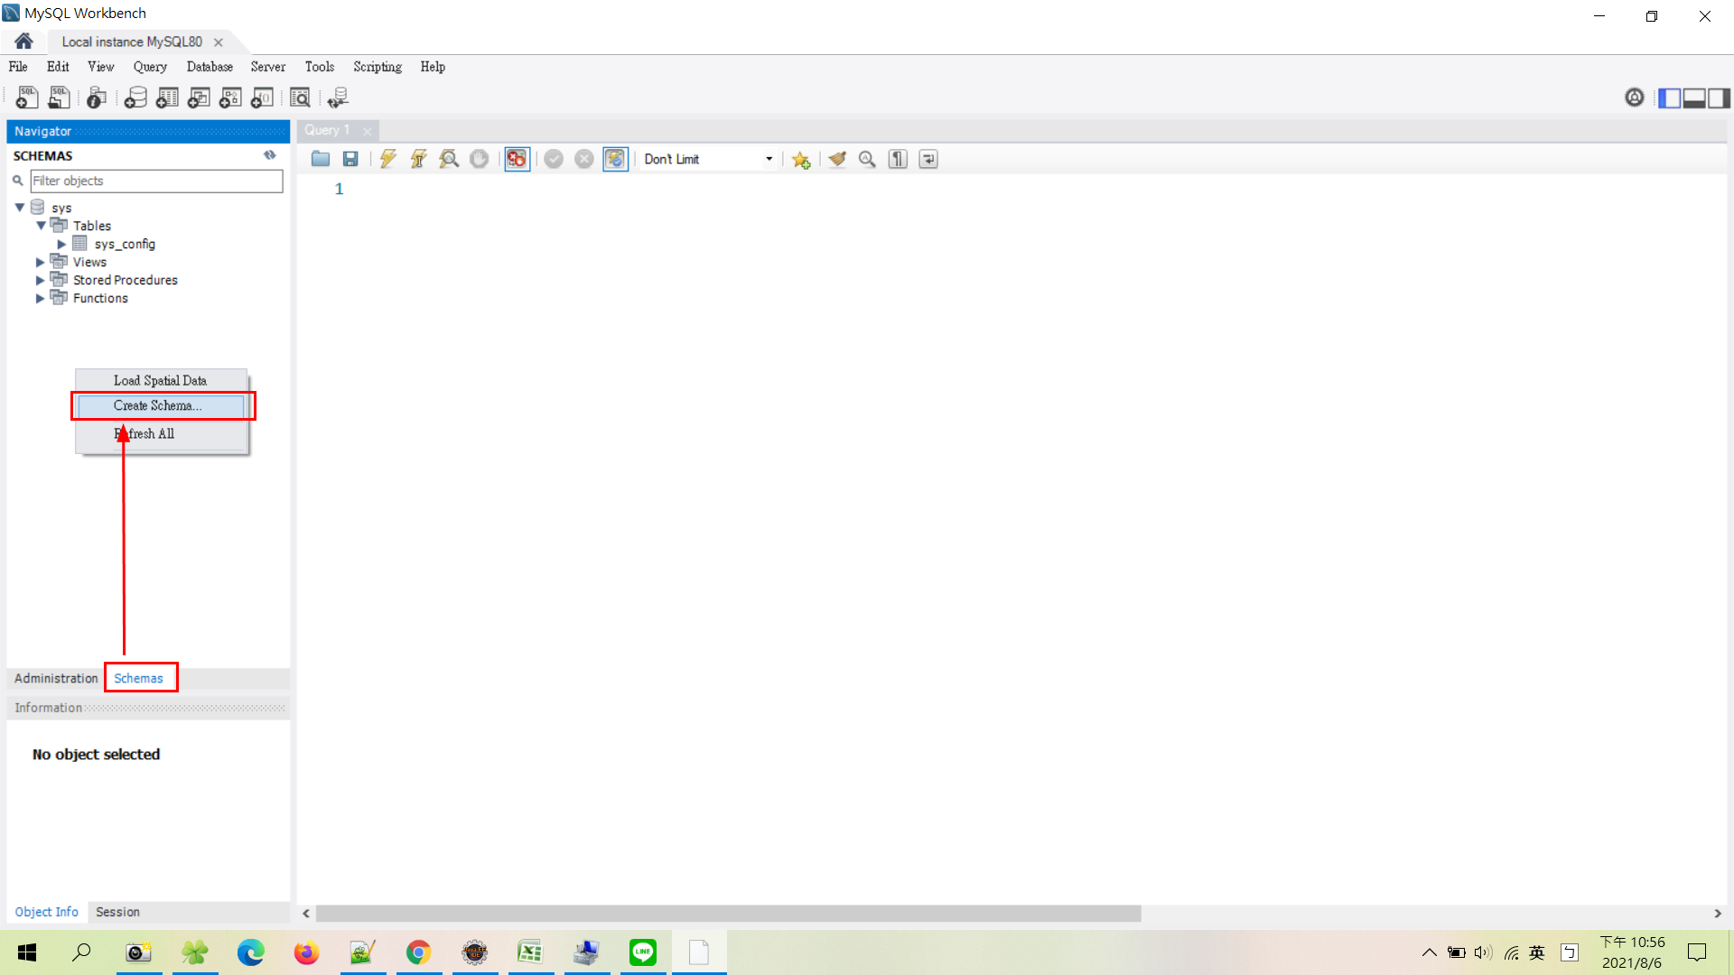

輸入 LOCAL_DB 後點選 Apply
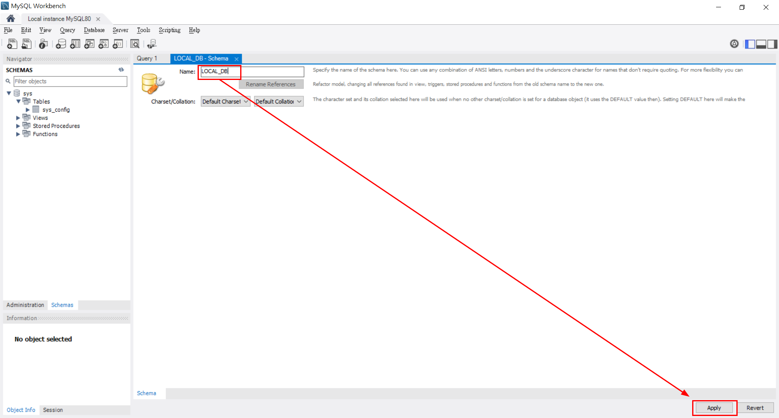

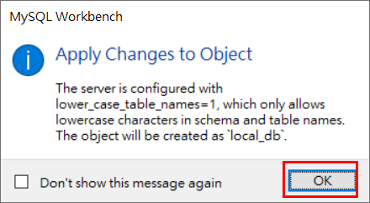

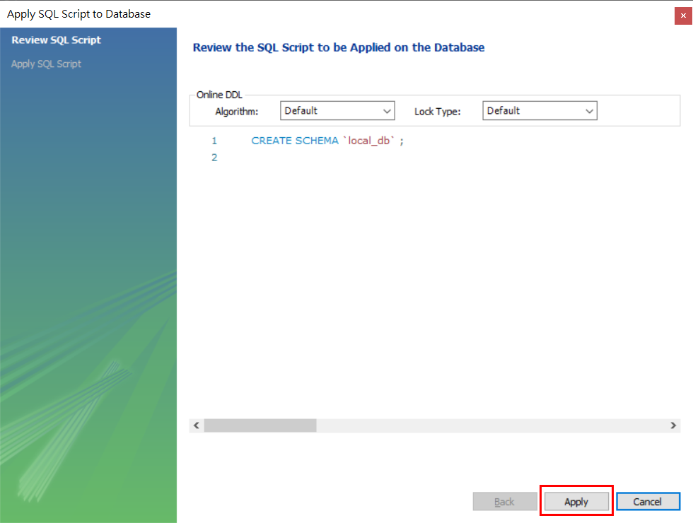
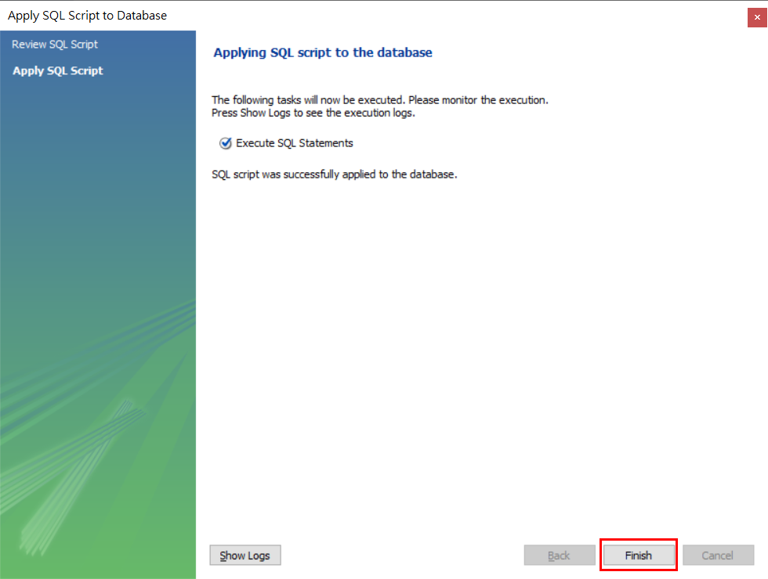

按回到首頁，再次選取 Edit Connection…
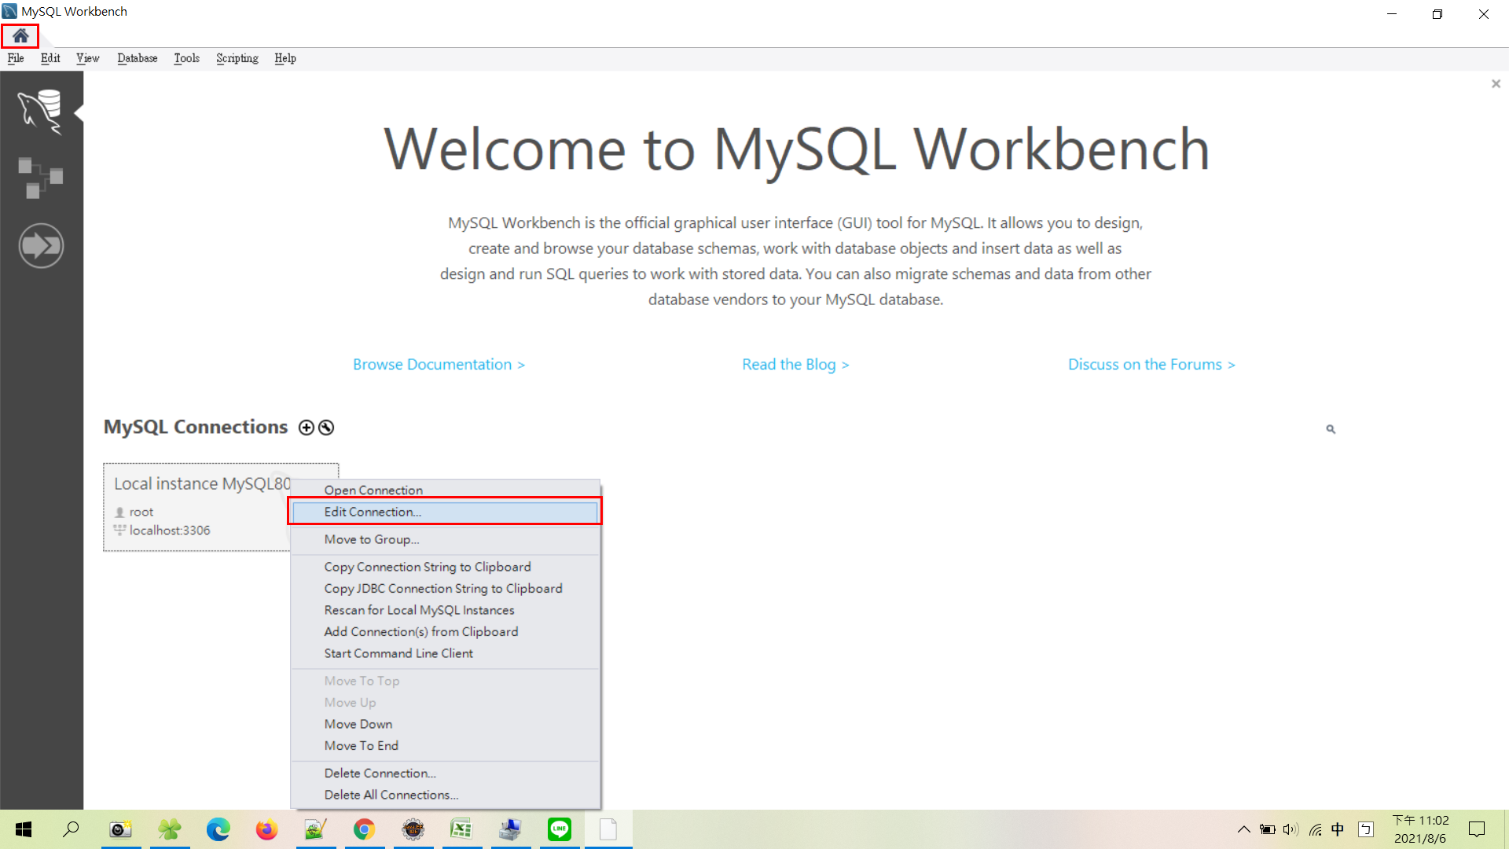

Default Schema 輸入 LOCAL_DB ，後按下 Close 關閉儲存
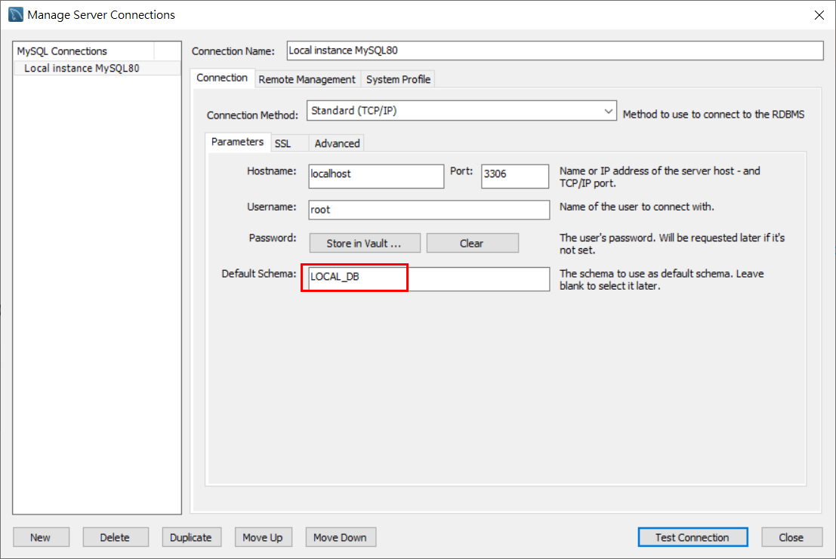

點兩下再次連線資料庫
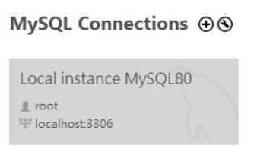

此時會看到資料庫名稱會變黑加粗體，表示已連線此資料庫成功 !
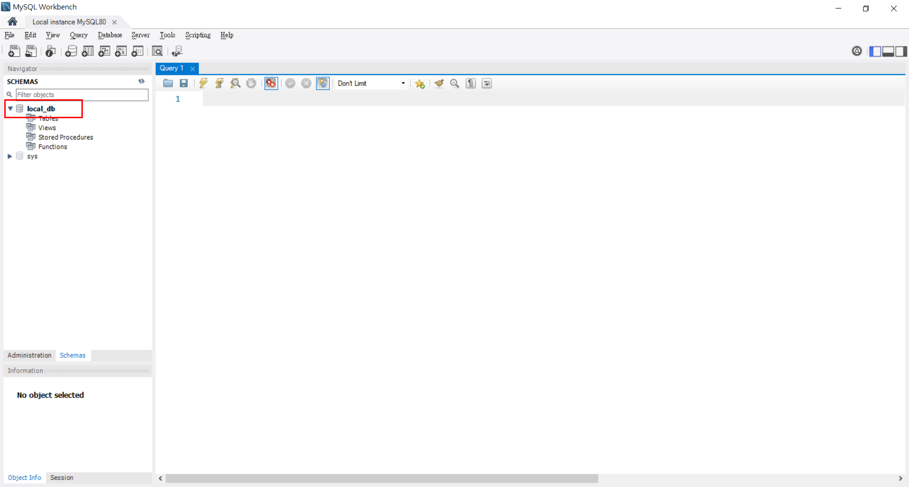

調整 Don't Limit
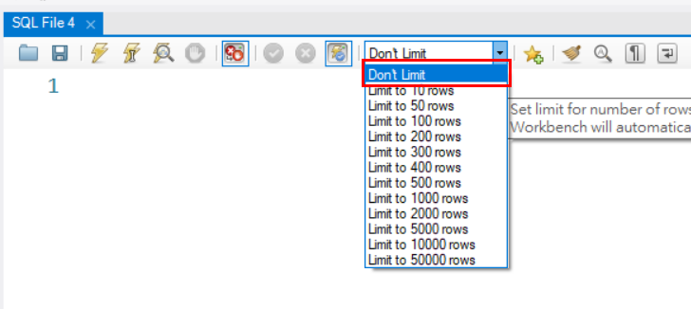

點選選項 Toggle whether execution of SQL script should continue after failed statements

